상품제안서
EASY 카드형 USB메모리 슬라이드 방식[인쇄무료] | 상품코드: F11692

 |  | 02-412-0044 | www.easy1.co.kr
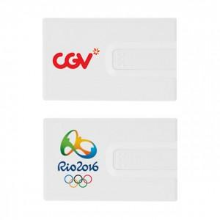 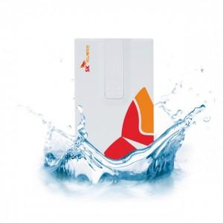

【상세/제작정보】 | 국내제작으로 견고한 슬라이드 카드USB메모리

【인쇄/포장옵션】 | 풀칼라, 개별인쇄 / 포장지포장

【공급단가】 | 수량
*VAT별도 | 8G
 | 16G
 | 32G
 | 64G

【상품 URL】 | https://dev.easy1.co.kr:443/src/goods_detail.php?gdno=11692

